PERFILES
Encapsulador tabla PERFILES

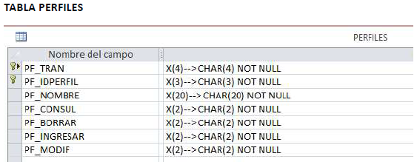
nombre COBOL | nombre DB2 | tipo | longitud
PF-TRAN | TRAN | CHAR | 4
PF-IDPERFIL | IDPERFIL | CHAR | 3
PF-NOMBRE | NOMBRE | CHAR | 20
PF-CONSUL | CONSUL | CHAR | 2
PF-BORRAR | BORRAR | CHAR | 2
PF-INGRESAR | INGRESAR | CHAR | 2
PF-MODIF | MODIF | CHAR | 2

WS-COD-OPE | OPERACIONES |  |  | WS-COD-RET | X1 | X2 | X3 | X4
1 | Consultar un registro |  |  | 0 | Read OK | Create ok | Delete OK | Update OK
2 | Adicionar un registro |  |  | 1 | Read ERR | Create ERR | Delete ERR | Update ERR
3 | Eliminar un registro |  |  | 2 | Error DB2 | Error DB2 | Error DB2 | Error DB2
4 | Modificar un registro

Encapsulador Area Link Length 37 | Consultar un registro |  | Adicionar un registro |  | Eliminar un registro |  | Modificar un registro
 | Param INP | Param OUT | Param INP | Param OUT | Param INP | Param OUT | Param INP | Param OUT
WS-COD-RET |  | X1 |  | X2 |  | X3 |  | X4
WS-COD-OPE | 1 |  | 2 |  | 3 |  | 4
WS-PF-TRAN | X |  | X |  | X |  | X
WS-PF-IDPERFIL | X |  | X |  | X |  | X
WS-PF-NOMBRE |  | X | X |  |  |  | X
WS-PF-CONSUL |  | X | X |  |  |  | X
WS-PF-BORRAR |  | X | X |  |  |  | X
WS-PF-INGRESAR |  | X | X |  |  |  | X
WS-PF-MODIF |  | X | X |  |  |  | X

